상품제안서
앙드레김 70자동왕관로고나염 무하직기우산 | 상품코드: S07708

 |  |  |  |  |  | 02-713-8555 | www.synergygift.co.kr
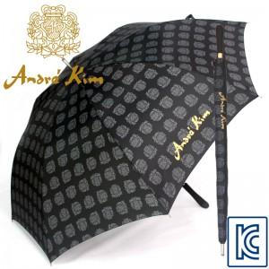 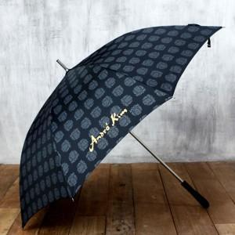 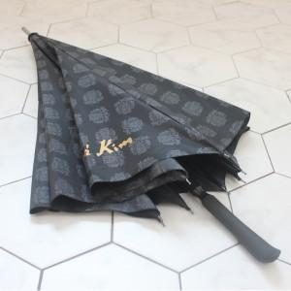

【상세/제작정보】 | *100개미만 구매가능(인쇄비용추가) -손잡이인쇄 : 기본판비 15,000원 추가 -원단인쇄 : 기본판비 30,000원 추가

【인쇄/포장옵션】 | 실크 / 포장불가능

【공급단가】 | 수량 | 100~ | 500~ | 1,000~ | 3,000~
*VAT별도 | 단가 | 9,860원 | 9,490원 | 9,130원 | 8,760원

【상품 URL】 | https://www.synergygift.co.kr:443/src/goods_detail.php?gdno=6640

